17.3.2
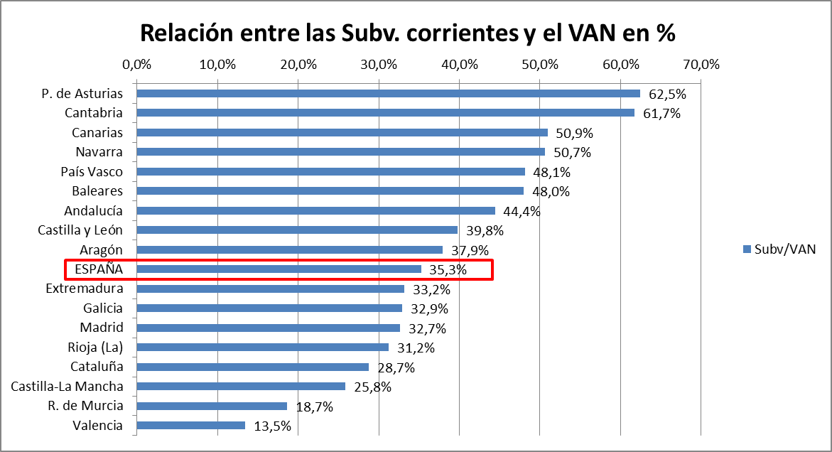
INDICADORES ECONÓMICOS DEL MEDIO RURAL - RED CONTABLE AGRARIA NACIONAL

17.3.2. Principales carácteristicas y resultados por Comunidades Autónomas, 2013

CCAA | Nº Explotaciones |  | Carácteristicas Generales y Resultados Medios por Explotación |  |  |  |  |  |  |  |  | VAN / UTA | SUBV / VAN
 | Muestra | Represen-tados | SAU | UG | UTA | PBT | CI | SUBV | VAB | VAN | RN

Galicia | 447 | 27,106 | 18.0 | 37.7 | 1.3 | 59,509 | 40,706 | 7,953 | 26,756 | 24,177 | 23,224 | 18,709 | 32.9%
P. de Asturias | 189 | 7,468 | 36.6 | 51.1 | 1.4 | 49,352 | 38,192 | 12,632 | 23,793 | 20,226 | 17,394 | 14,744 | 62.5%
Cantabria | 150 | 4,791 | 56.4 | 58.3 | 1.3 | 57,940 | 42,041 | 16,145 | 32,044 | 26,152 | 22,515 | 20,722 | 61.7%
País Vasco | 397 | 5,572 | 38.8 | 26.0 | 1.7 | 73,030 | 45,421 | 13,229 | 40,838 | 27,493 | 20,008 | 16,382 | 48.1%
Navarra | 338 | 7,808 | 54.7 | 35.7 | 1.2 | 89,201 | 63,815 | 16,490 | 41,876 | 32,555 | 22,000 | 26,209 | 50.7%
Rioja (La) | 244 | 6,262 | 41.0 | 18.2 | 1.2 | 51,145 | 25,572 | 9,511 | 35,084 | 30,451 | 24,015 | 24,945 | 31.2%
Aragón | 666 | 28,341 | 74.9 | 61.0 | 1.3 | 77,835 | 45,760 | 16,203 | 48,278 | 42,696 | 32,854 | 32,181 | 37.9%
Cataluña | 625 | 28,672 | 38.7 | 91.5 | 1.8 | 105,199 | 62,734 | 12,608 | 55,073 | 43,857 | 29,159 | 24,517 | 28.7%
Baleares | 177 | 3,544 | 65.8 | 20.3 | 1.2 | 45,674 | 28,050 | 11,137 | 28,760 | 23,196 | 18,085 | 18,636 | 48.0%
Castilla y León | 947 | 55,592 | 78.3 | 32.1 | 1.4 | 87,769 | 60,616 | 15,674 | 42,827 | 39,423 | 27,529 | 27,728 | 39.8%
Madrid | 182 | 2,986 | 72.0 | 26.7 | 1.8 | 54,673 | 36,012 | 8,727 | 27,389 | 26,719 | 22,668 | 14,993 | 32.7%
Castilla-La Mancha | 891 | 46,231 | 64.1 | 18.8 | 1.6 | 54,095 | 25,161 | 8,803 | 37,736 | 34,058 | 27,119 | 20,643 | 25.8%
Valencia | 600 | 40,099 | 9.9 | 12.5 | 1.3 | 48,257 | 19,682 | 4,184 | 32,759 | 31,092 | 25,750 | 23,250 | 13.5%
R. de Murcia | 332 | 12,844 | 32.1 | 36.2 | 1.9 | 82,554 | 39,709 | 9,178 | 52,023 | 49,186 | 34,474 | 26,197 | 18.7%
Extremadura | 691 | 28,971 | 77.3 | 35.2 | 1.9 | 53,430 | 33,068 | 9,510 | 29,872 | 28,654 | 20,862 | 15,229 | 33.2%
Andalucía | 1,405 | 105,808 | 41.9 | 12.2 | 1.4 | 48,590 | 27,119 | 14,847 | 36,318 | 33,422 | 24,206 | 24,117 | 44.4%
Canarias | 220 | 6,890 | 3.3 | 9.4 | 2.6 | 65,929 | 38,675 | 23,473 | 50,728 | 46,081 | 30,063 | 18,024 | 50.9%

ESPAÑA | 8,501 | 418,984 | 48.8 | 30.4 | 1.5 | 63,842 | 37,543 | 12,191 | 38,490 | 34,578 | 25,853 | 23,053 | 35.3%

Fuente: RECAN 2012. MAGRAMA
http://www.magrama.gob.es/es/estadistica/temas/estadisticas-agrarias/economia/red-contable-recan/

SAU: Superficie Agrícola Utilizada (Has) (SE030) |  |  | PBT: Producción Bruta Total (SE131) |  |  |  | VAB: Valor Añadido Bruto (SE410)
UG: Unidades Ganaderas (SE080) |  |  | CI: Consumos Intermedios (SE275) |  |  |  | VAN: Valor Añadido Neto (SE415)
UTA: Unidades de Trabajo Año (SE010) |  |  | SUBV: Subvenciones corrientes Netas (SE600) |  |  |  | RN: Renta Neta de explotación (SE420)

VAN por Unidad de Trabajo (UTA)
 | VAN/UTA
R. de Murcia | 34,474
Aragón | 32,854
Canarias | 30,063
Cataluña | 29,159
Castilla y León | 27,529
Castilla-La Mancha | 27,119
ESPAÑA | 25,853
Valencia | 25,750
Andalucía | 24,206
Rioja (La) | 24,015
Galicia | 23,224
Madrid | 22,668
Cantabria | 22,515
Navarra | 22,000
Extremadura | 20,862
País Vasco | 20,008
Baleares | 18,085
P. de Asturias | 17,394

